Orientações Preenchimento
ORIENTAÇÕES PARA PREENCHIMENTO DA PLANILHA OFERTA DO EDITAL Nº 010/2018 - ANÁTOMOPATOLÓGICO E CITOPATOLÓGICO

1º PASSO: | Abra a Aba "Oferta Proc Total"

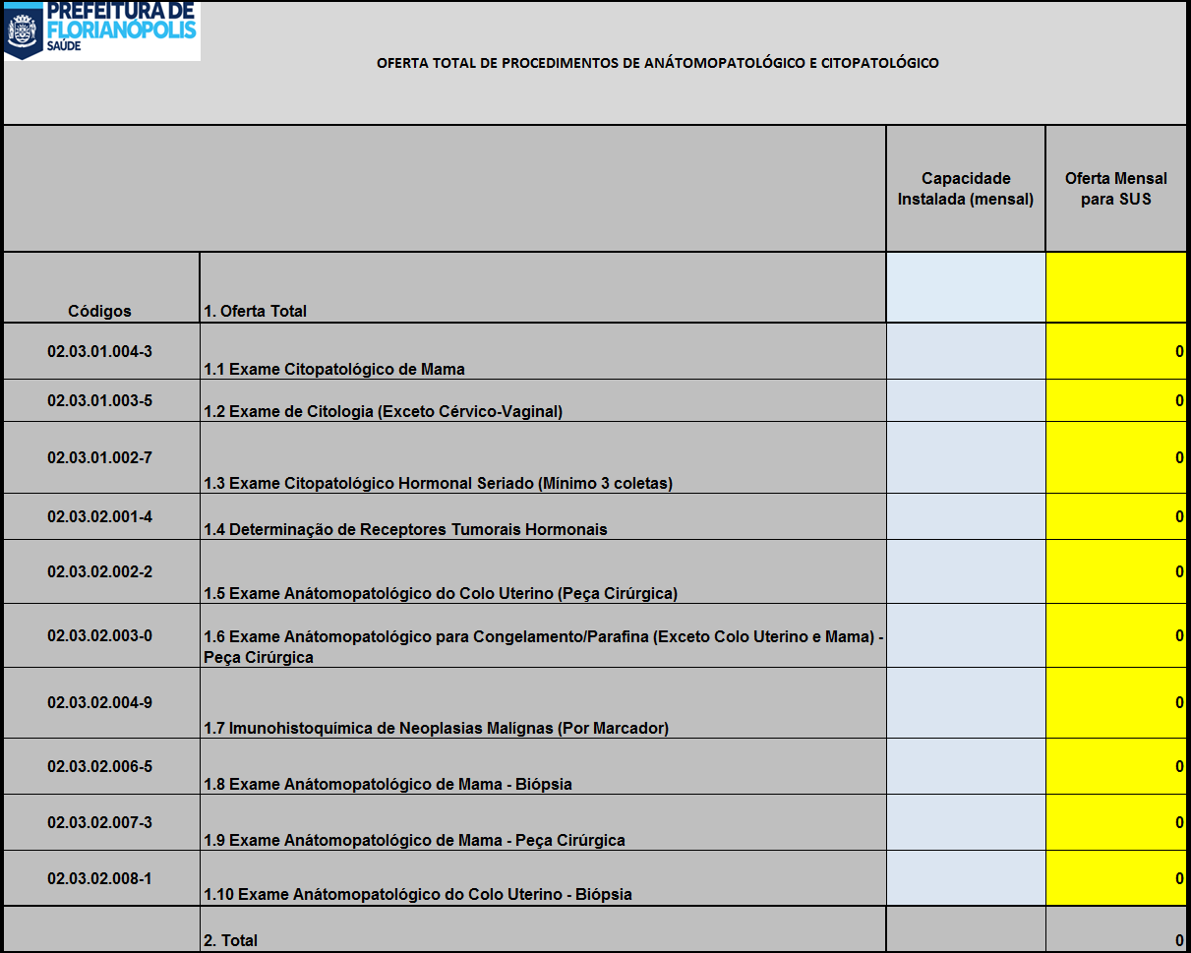

2º PASSO: | No campo azul Insira a quantidade de procedimento que o Serviço possui de capacidade instalada

3º PASSO: | No campo amarelo Insira a quantidade total de procedimentos que será ofertado ao SUS

 |  | SERÁ PREENCHIDO AUTOMATICAMENTE | SERÁ PREENCHIDO AUTOMATICAMENTE
 |  |  | SERÁ PREENCHIDO AUTOMATICAMENTE

 |  |  |  | SERÁ PREENCHIDO AUTOMATICAMENTE

4º PASSO: | A planilha automaticamente fará os preenchimentos dos quantitativos contidos na outra abas da planilha. Com isto, os procedimentos serão distribuídos em procedimentos de acordo com as necessidades da Secretaria Municipal de Saúde.

5º PASSO: | IMPRIMIR as planilhas "Oferta Proc. Total", "Oferta Procedimentos"

6º PASSO: | ANEXAR AS PLANILHAS DO 5º PASSO AO OFÍCIO DA OFERTA DE PROCEDIMENTOS

